Sheet1 (2)
申购合同
供方：上海汭洐 |  |  |  |  |  | 合同标号： |  | 20251122-1
需方：威斯嘉服装有限公司 |  |  |  |  |  | 签订点： | 广东佛山顺德均安镇畅兴工业区均益路9号4楼
产品名称，规格，数量，金额 |  |  |  |  |  | 签订时间： |  | 2025-11-22 |  |  |  | 出货日期 2025-12-2
客户 | 款号 | PO | 货品名 | 内容 | 订单数 |  |  |  |  |  |  | 需订数量 | 损耗
 |  |  |  |  |  | 6 | 8 | 10 | 12 | 14 | 16
利丰 | 171185海蓝 | 1542202 | 腰卡 | A-LINE SKIRT | 2400 | 184 | 270 | 515 | 626 | 550 | 306 | 2451
 |  |  | 纸质吊牌 | MID WAIST |  | 不用配绳仔 |  |  |  |  |  | 2448
利丰 | 171185 | 1544356 | 腰卡 | A-LINE SKIRT | 1300 | 100 | 145 | 270 | 332 | 299 | 180 | 1326
 |  |  | 纸质吊牌 | MID WAIST |  | 不用配绳仔 |  |  |  |  |  | 1326
合计
备注 | 要15套10码样板
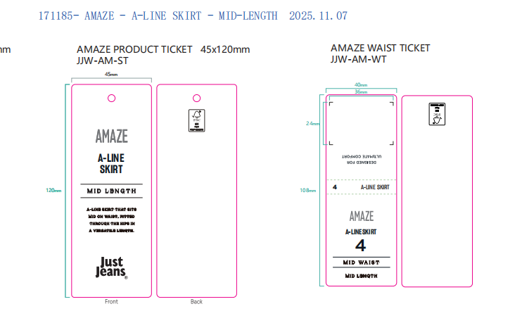
部门 |  |  | 跟单 梁珍
购品种类型 |  |  | 腰卡
订购原因：
申购人签名
主管签名

